Datos de los servidores
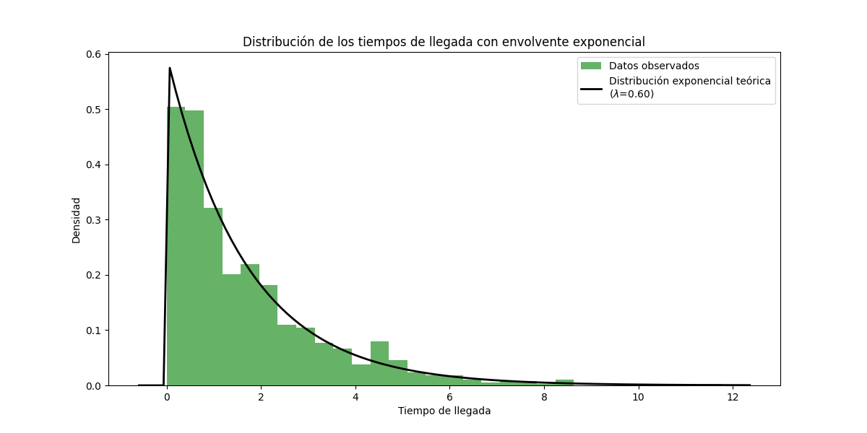
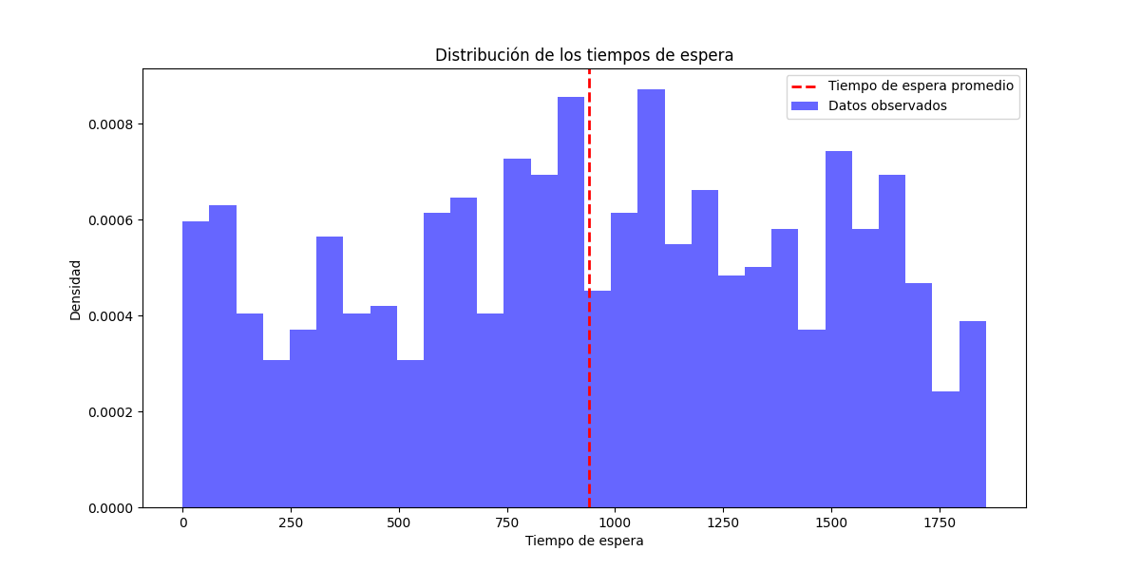
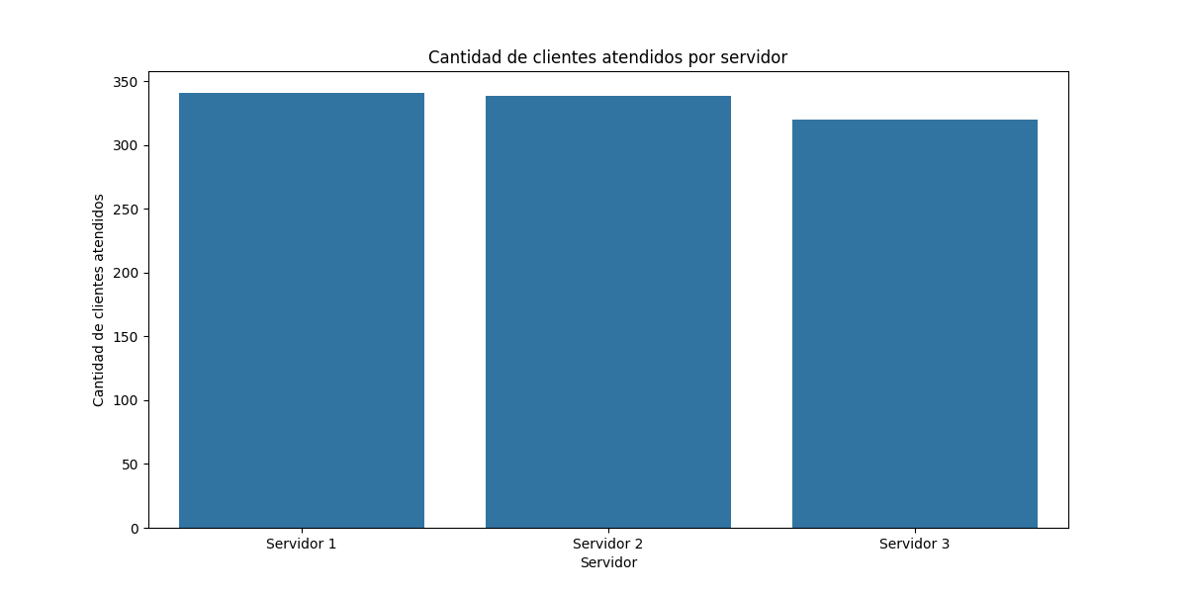
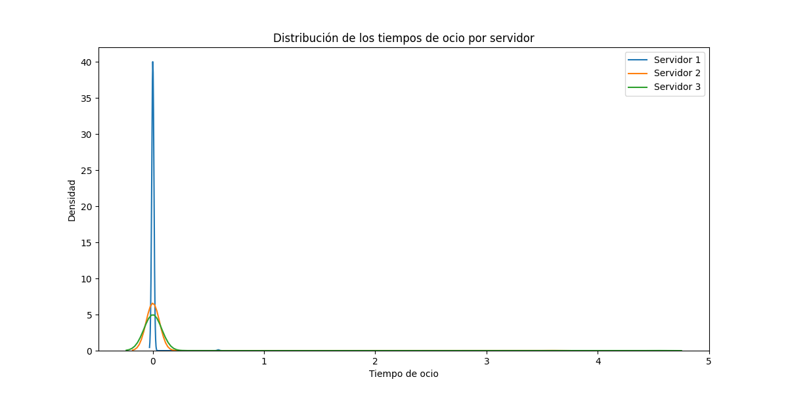
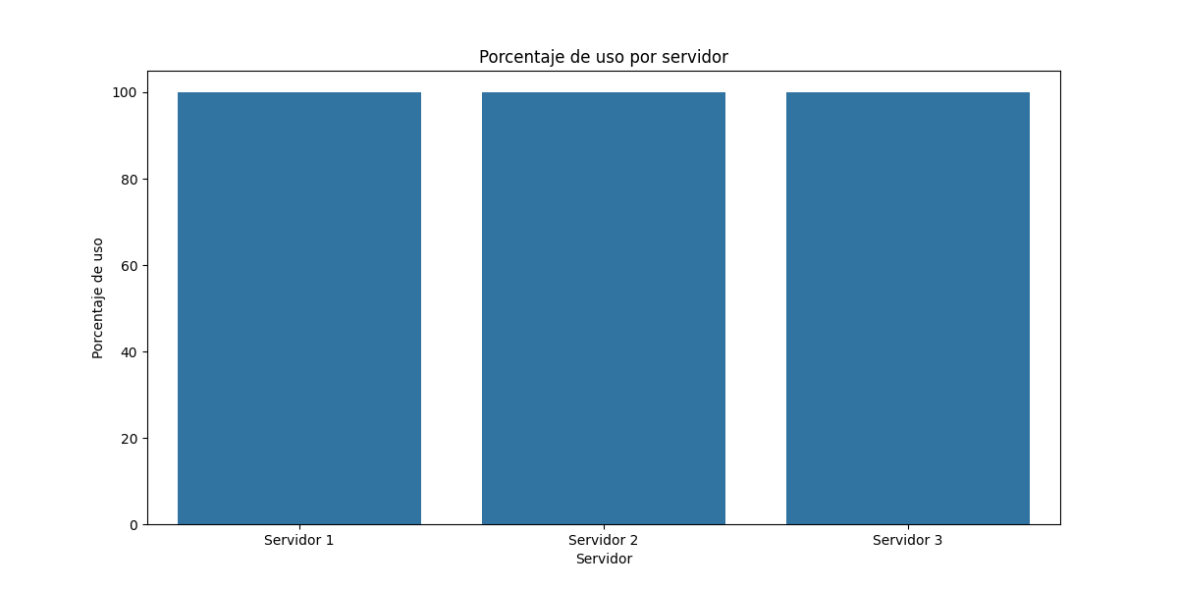
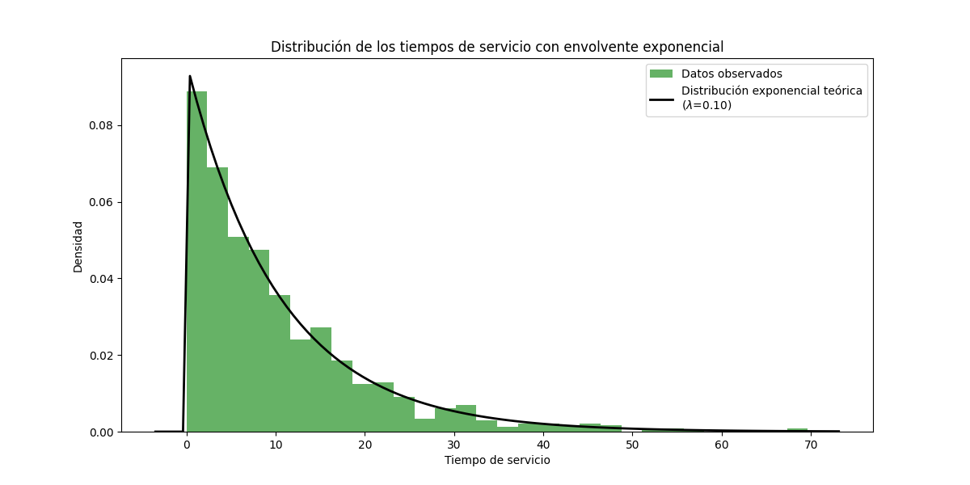
Servidor | Tiempo en espera | Porcentaje de espera | Porcentaje de uso | Tiempo de ocio | Cantidad de clientes atendidos
Servidor 1 | 0 | 0 | 100 | 0.59 | 341
Servidor 2 | 0 | 0 | 100 | 3.57 | 339
Servidor 3 | 0 | 0 | 100 | 4.51 | 320

